Bedarfsanzeige
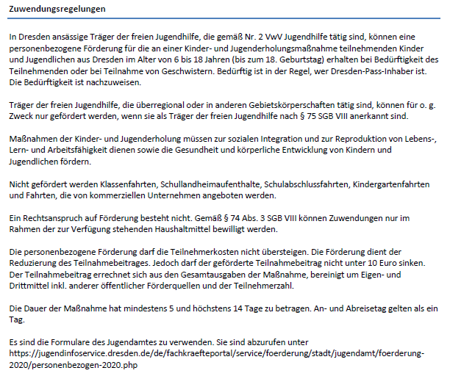
Landeshauptstadt Dresden - Jugendamt |  |  |  |  |  |  |  |  |  |  |  | Förderung von Trägern der freien Jugendhilfe

Maßnahmeträger (Anschrift) |  |  |  |  |  |  | Aktenzeichen (sofern bekannt):

 |  |  |  |  |  |  | Personenbezogene Förderung von Maßnahmen der Kinder- und Jugenderholung bei Bedürftigkeit des Teilnehmenden oder bei Teilnahme von Geschwisterkindern (gemäß Nr. 3.2.5 VwV Jugendhilfe)

Antrags- und Bewilligungshörde:
Landeshauptstadt Dresden
Jugendamt, Abt. Kinder-, Jugend- und
Familienförderung/SG Zuschusswesen
Postfach 12 00 20
01001 Dresden

Bedarfsanzeige |  |  | lfd. Nr.: |  | für den Ferienzeitraum: (Datum von-bis)
zu voraussichtlich benötigten personenbezogenen Fördermitteln

Ferien- maß- nahme | Zuschüsse für Bedürftige |  |  |  |  | Geschwisterzuschuss |  |  |  |  | geschätzter Förderbedarf gesamt
 | geschätz- te Anzahl bedürftige TN | Maßnah- metage ohne Übernach- tung | Maßnah- metage mit Übernach- tung | max. mögl. Zuschuss bei Bedürftigkeit (5 bzw. 10 EUR/Tag und TN) |  | geschätz-te Anzahl Geschwis- terkinder | Teilnahme- beitrag pro Person für den ganzen Zeitraum |  | Geschwister-zuschuss (25% d. TN-Beitrages)
Nr. 1 |  |  |  |  | EUR |  |  | EUR |  | EUR |  | EUR
Nr. 2 |  |  |  |  | EUR |  |  | EUR |  | EUR |  | EUR
Nr. 3 |  |  |  |  | EUR |  |  | EUR |  | EUR |  | EUR
Nr. 4 |  |  |  |  | EUR |  |  | EUR |  | EUR |  | EUR
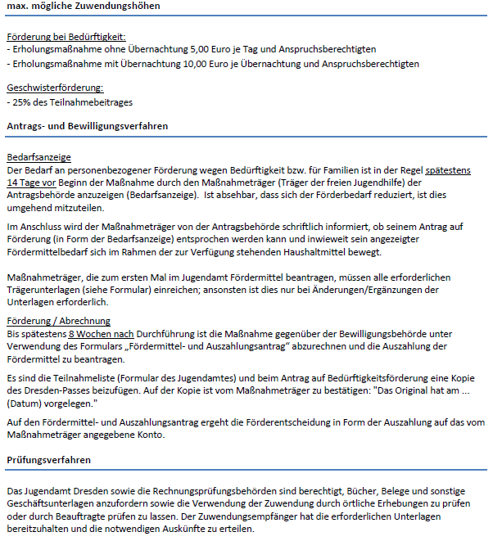
Nr. 5 |  |  |  |  | EUR |  |  | EUR |  | EUR |  | EUR
Nr. 6 |  |  |  |  | EUR |  |  | EUR |  | EUR |  | EUR
TN: Teilnehmende |  |  |  |  |  |  |  |  |  | Summe |  | EUR

Ansprechperson: (Name, Funktion, Tel.-Nr., E-Mail-Adresse):

 |  |  |  |  |  |  |  |  | dem Antrag beigefügt |  | liegt der Behörde bereits vor
Erforderliche Unterlagen:
Satzung/Ordnung/Gesellschaftervertrag
aktueller Vereins-/Handelsregisterauszug
Verzeichnis der Vorstandsmitglieder
Vertretungsberechtigung (Formular siehe Anlage)
Nachweis der Gemeinnützigkeit (i.d.R.Freistellungsbescheid vom Finanzamt)
Anerkennung als Träger der freien Jugendhilfe nach § 75 SGB VIII (notwendig bei Maßnahmeträgern, die nicht in Dresden ansässig sind)

Der Maßnahmeträger erklärt, dass:
die fachliche Kompetenz für die geplante Maßnahme gegeben ist;
die Angaben realistisch und wirtschaftlich geplant sind (ist absehbar, dass sich die Förderung aufgrund geringerer Teilnahme reduzieren wird, ist dies umgehend anzuzeigen);
die Mittel zweckentsprechend und wirtschaftlich verwendet werden;
gemeinnützige Ziele verfolgt werden und eine den Zielen des Grundgesetzes förderliche Arbeit geleistet wird.

Ort, Datum |  |  |  | rechtsverbindliche Unterschrift(en) |  |  |  | in Block-/PC-Schrift

Aus Gründen der besseren Lesbarkeit wird auf die gleichzeitige Verwendung männlicher und weiblicher Sprachformen verzichtet. Sämtliche Personenbezeichnungen gelten gleichwohl für beiderlei Geschlecht.

